Tabellenblatt1
Name | m/w | Bereich | Wikipedia | Twitter | Twitter Verifiziert? | Google Search Results (this year)
Adolf Muschg | m | Literatur | Adolf Muschg | - | - | 3,920
Aleksanra Bachzetsis | w | Kunst | Alexandra Bachzetsis | - | - | 888
Andreas Vollenweider | m | Musik | Andreas Vollenweider | @a_vollenweider | ja | 7,500
Anna Rosenwasser | w | Aktivismus |  | @AnnaRosenwasser | - | 1,200
Annemarie Piper | w | Philosophie | Annemarie Pieper | - | - | 408
Aviel Cahn | m | Musik | Aviel Cahn | - | - | 432
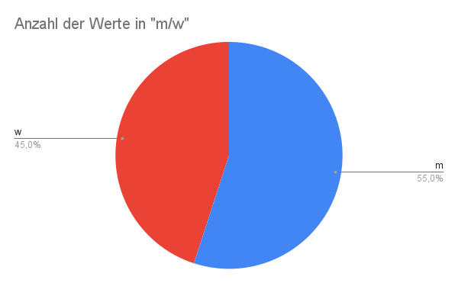
Barbara Bleisch | w | Philosophie | Barbara Bleisch | @BarbaraBleisch | - | 1,930
Barbara Buser | w | Architektur |  | - | - | 438
Barbara Frey | w | Film | Barbara Frey (Regisseurin) | - | - | 2,480
Benedikt von Peter | m | Musik | Benedikt von Peter | - | - | 783
Bice Curiger | w | Kunst | Bice Curiger | - | - | 914
Big Zis aka Franziska Schläpfer | w | Musik | Big Zis | - | - | 1,020
Boris Blank | m | Musik | Boris Blank (Musiker) | - | - | 3,530
Charles Lewinsky | m | Literatur | Charles Lewinsky | - | - | 2,660
Chris von Rohr | m | Musik | Chris von Rohr | - | - | 3,860
Christian Jott Jenny | m | Musik | Christian Jott Jenny | - | - | 773
Christoph-Mathias Müller | m | Musik | Christoph-Mathias Mueller | @cmu1001 | - | 339
Christoph Rehmann-Suter | m | Philosophie | Christoph Rehmann-Sutter | - | - | 315
Claudia Honegger | w | Soziologie | Claudia Honegger | - | - | 161
Daniel Ryser | m | Literatur | Daniel Ryser | @dnlrysr | - | 93
David Bosshardt | m | Philosophie | David Bosshart | - | - | 30
Dieter Meier | m | Musik | Dieter Meier | @yello_official | - | 3,350
Dirk Helbing | m | Soziologie | Dirk Helbing | @DirkHelbing | - | 2,410
Eduard Käser | m | Philosophie | Eduard Kaeser | - | - | 980
Elisabeth Bronfen | w | Literatur | Elisabeth Bronfen | - | - | 1,450
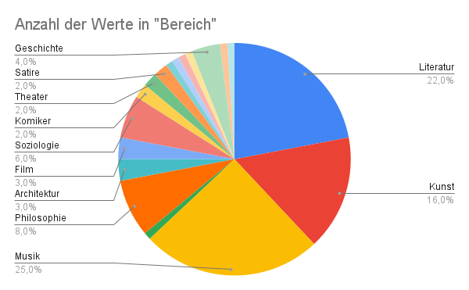
Endo Anaconda | m | Musik | Endo Anaconda | - | - | 1,190
Eva Presenhuber | w | Kunst | Eva Presenhuber | - | - | 2,080
Fanni Fetzer | w | Kunst | Fanni Fetzer | - | - | 500
Franco Ambrosetti | m | Musik | Franco Ambrosetti | - | - | 2,750
Frank und Patrik Riklin | m | Kunst | Atelier für Sonderaufgaben | @sonderaufgaben |  | 1,240
Güzin Kar | w | Film | Güzin Kar | @Guzinkar | - | 3,700
Hazel Brugger | w | Komiker | Hazel Brugger | @hazelbrugger | ja | 13,900
Irena Brezna | w | Literatur | Irena Brežná | - | - | 762
Jacqueline Burkhardt | w | Kunst | Jacqueline Burckhardt | - | - | 227
Jaques Herzog | m | Architektur | Herzog & de Meuron | @HerzogdeMeuron | - | 111
Jean Ziegler | m | Soziologie | Jean Ziegler | - | - | 8,780
Jessica Jurassica | w | Musik |  | @sickbutsocial | - | 1,520
Jonas Lüscher | m | Literatur | Jonas Lüscher | - | - | 1,420
Jörg Scheller | m | Kunst | Jörg Scheller | @joergscheller1 | - | 8,400
Jürg Halter | m | Literatur | Jürg Halter | @halterjuerg | - | 1,460
Kathleen Bühler | w | Kunst |  | - | - | 408
Katja Früh | w | Theater | Katja Früh | - | - | 549
Katja Gentinetta | w | Philosophie | Katja Gentinetta | @KGentinetta | - | 440
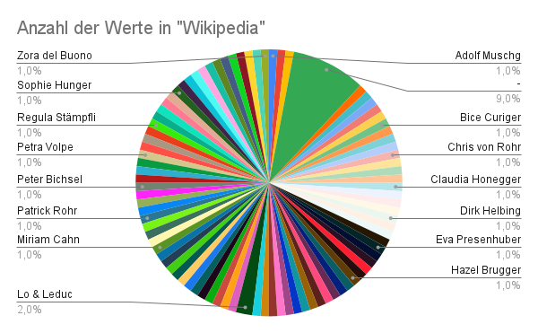
Katja Rost | w | Soziologie | Katja Rost | @katja_rost | - | 519
Knackeboul | m | Musik | Knackeboul | @Knackeboul | - | 1,880
Lara Stoll | w | Satire | Lara Stoll | - | - | 2,680
Lena Lisa Wüstendörfer | w | Musik | Lena-Lisa Wüstendörfer | - | - | 377
Lorenz Häberli | m | Musik | Lo & Leduc | @LoLeduc | - | 2,770 | (für "Lo & Leduc", sonst 140)
Luc Oggier (von Lu & Leduc) | m | Musik | Lo & Leduc | @LoLeduc | - | 2,770 | (für "Lo & Leduc", sonst 140)
Ludwig Hasler | m | Philosophie | Ludwig Hasler | @LudwigHasler | - | 462 | Hat noch nichts getwittert!
Lukas Bärfuss | m | Literatur | Lukas Bärfuss | - | - | 4,030
Madeleine Schuppli | w | Kunst | Madeleine Schuppli | - | - | 290
Mai-Thu Perret | w | Kunst |  | - | - | 1740
Manon | w | Kunst | Manon (Künstlerin) | - | - | 1310
Manuel Stahlberger | m | Musik | Manuel Stahlberger | - | - | 1110
Mario Botta | m | Architektur | Mario Botta | - | - | 26100
Marisa Godoy | w | Tanz |  | - | - | 233
Marko Kovic | m | Soziologie |  | @marko_kovic | - | 253
Martin Meyer | m | Literatur | Martin Meyer (Publizist) | - | - | 14,900
Martin R. Dean | m | Literatur | Martin R. Dean | @MrdeanR | - | 1,070
Melinda Nadj Abonji | w | Literatur | Melinda Nadj Abonji | - | - | 1210
Michael Haefliger | m | Musik | Michael Haefliger | @mhaefliger | - | 402
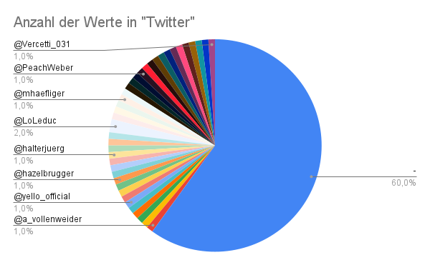
Mickry 3 | w | Kunst |  | - | - | 218
Milena Moser | w | Literatur | Milena Moser | - | - | 1,120
Milo Rau | m | Theater | Milo Rau | - | - | 10,500
Miriam Cahn | w | Kunst | Miriam Cahn | - | - | 4210
Miriam Meckel | w | Medien | Miriam Meckel | @mmeckel | ja | 1,810
Oliver Bendel | m | Philosophie | Oliver Bendel | - | - | 726
Patricia Kopatchinskaja | w | Musik | Patricia Kopatchinskaja | @PatKopViolin | - | 9690
Patrick Rohr | m | Fotograf | Patrick Rohr | @_patrickrohr | - | 1410
Patti Basler | w | Satire | Patti Basler | @PattiBasler | - | 1750
Peach Weber | m | Komiker | Peach Weber | @PeachWeber | - | 3840
Pedro Lenz | m | Literatur | Pedro Lenz | @pedrolenz | - | 4240 | Hat noch nichts getwittert!
Peter Bichsel | m | Literatur | Peter Bichsel | - | - | 2,560
Peter Bieri | m | Philosophie/ Literatur | Peter Bieri | - | - | 1,440
Peter Stamm | m | Literatur | Peter Stamm | - | - | 5370
Peter von Matt | m | Literatur | Peter von Matt | - | - | 2070
Petra Volpe | w | Film | Petra Volpe | @PetraVolpe | - | 1320
Philip Ursprung | m | Geschichte | Philip Ursprung | - | - | 1460
Philipp Sarasin | m | Geschichte | Philipp Sarasin | @Philipp_Sarasin | - | 2110
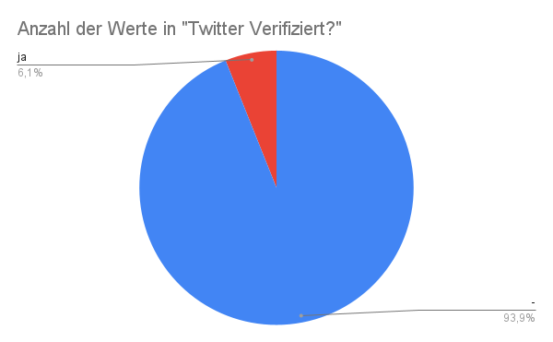
Pipilotti Rist | w | Kunst | Pipilotti Rist | - | - | 6980
Regula Stämpfli | w | Politologie | Regula Stämpfli | @laStaempfli | - | 647
Rolf Dobelli | m | Literatur | Rolf Dobelli | @dobelli | - | 11,500
Ruth Schweikert | w | Literatur | Ruth Schweikert | - | - | 638
Sibylle Berg | w | Literatur | Sibylle Berg | @SibylleBerg | ja | 7,770
Sylvie Fleury | w | Kunst | Sylvie Fleury | - | - | 4650
Sophie Hunger | w | Musik | Sophie Hunger | @SophieHunger | ja | 15300
Steff la Cheffe | w | Musik | Steff la Cheffe | - | - | 1720
Stephan Eicher | m | Musik | Stephan Eicher | @stephaneicher1 | - | 8780
Stress | m | Musik | Stress (Musiker) | @stressmusic | - | 334 | gsr für Andres Andrekson
Thomas Hürlimann | m | Literatur | Thomas Hürlimann | - | - | 1,570
Thomas Maissen | m | Geschichte | Thomas Maissen | - | - | 683
Thomas Strässle | m | Literatur | Thomas Strässle | - | - | 452
Thomas Straumann | m | Geschichte | Straumann (Unternehmen) | @straumann | ja | 466 | Einmal bitte Nachprüfen!!!
Tom Fischer | m | Musik | Thomas Gabriel Fischer | @TomGWarrior | - | 252 | "Thomas Gabriel Fischer" mit diesem Namen gesucht!
Tommy Vercetti | m | Musik | Tommy Vercetti | @Vercetti_031 | - | 19700
Ueli Mäder | m | Soziologie | Ueli Mäder | - | - | 610
Ursula Hauser | w | Kunst |  | - | - | 816
Google Search Results (this year)
Ursula Rodel | w | Mode | Ursula Rodel | - | - | 95
Zora del Buono | w | Literatur | Zora del Buono | - | - | 1,560

